Лист 1
Прайс-лист
МИР ПРЯЖИ

В валюте: руб. (курс 1).
Цены указаны на 07.08.2020

№ | Номенклатура/ Характеристика номенклатуры | Описание | Изображение | Артикул | Цена | Ед. | Остаток | Ссылка на сайт
 | Вязальное кольцо-наперсток ADDI | Вязальное кольцо-наперсток ADDI | 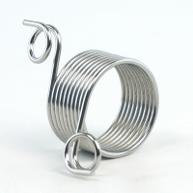 | 280-7 | 197.22 |  |  | Изображение
 | Вязальное кольцо-наперсток ADDI |  |  |  | 197.22 | шт | 5 | Изображение
 | Наперстки "Gamma" ТВ-03 №9 никель 3 шт в блистере | Наперстки "Gamma" ТВ-03 №9 никель 3 шт в блистере | 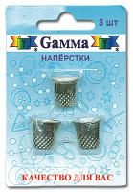 | ТВ-03 | 29.25 |  |  | Изображение
 | Наперстки "Gamma" ТВ-03 №9 никель 3 шт в блистере |  |  |  | 29.25 | шт | 18 | Изображение
 | Наперстки "Hemline" 226.A цветные, в блистере 3 шт., пластиковые | Наперстки "Hemline" 226.A цветные, в блистере 3 шт., пластиковые | 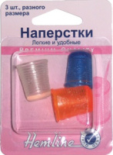 | 226.A | 95.90 |  |  | Изображение
 | Наперстки "Hemline" 226.A цветные, в блистере 3 шт., пластиковые |  |  |  | 95.90 | шт | 15 | Изображение
 | Наперстки резиновые NGR-02 Gamma® резина 2 шт в блистере | Наперстки резиновые NGR-02 Gamma® резина 2 шт в блистере | 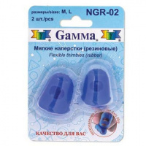 | NGR-02 | 137.94 |  |  | Изображение
 | Наперстки резиновые NGR-02 Gamma® резина 2 шт в блистере |  |  |  | 137.94 | шт | 8 | Изображение
 | Наперстки резиновые для машинного квилтинга "Hemline" Sew Easy ER226 2размера | Наперстки резиновые для машинного квилтинга "Hemline" Sew Easy ER226 2размера |  | ER226 | 80.01 |  |  | Изображение
 | Наперстки резиновые для машинного квилтинга "Hemline" Sew Easy ER226 2размера |  |  |  | 80.01 | шт | 5 | Изображение
 | Наперстки самоклеящиеся "Hemline" 211.FP 30 шт., пластик, прозрачный | Наперстки самоклеящиеся "Hemline" 211.FP 30 шт., пластик, прозрачный | 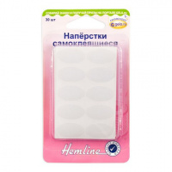 | 211.FP | 91.93 |  |  | Изображение
 | Наперстки самоклеящиеся "Hemline" 211.FP 30 шт., пластик, прозрачный |  |  |  | 91.93 | шт | 1 | Изображение
 | Наперсток "Gamma" CP-02 для вязания жаккардовых узоров (металл) | Наперсток "Gamma" CP-02 для вязания жаккардовых узоров (металл) | 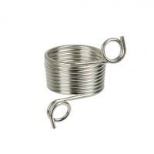 | CP-02 | 51.20 |  |  | Изображение
 | Наперсток "Gamma" CP-02 для вязания жаккардовых узоров (металл) |  |  |  | 51.20 | шт | 14 | Изображение
 | Наперсток "Gamma" CP-04 для вязания жаккардовых узоров | Наперсток "Gamma" CP-04 для вязания жаккардовых узоров | 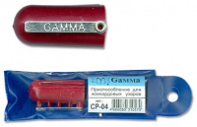 | CP-04 | 37.60 |  |  | Изображение
 | Наперсток "Gamma" CP-04 для вязания жаккардовых узоров |  |  |  | 37.60 | шт | 8 | Изображение
 | Наперсток "Hemline" 221 универсальный, пластик | Наперсток "Hemline" 221 универсальный, пластик | 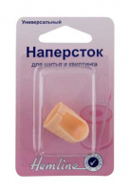 | 221 | 37.65 |  |  | Изображение
 | Наперсток "Hemline" 221 универсальный, пластик |  |  |  | 37.65 | шт | 27 | Изображение
 | Наперсток "Hemline" 222.M металлический средний | Наперсток "Hemline" 222.M металлический средний | 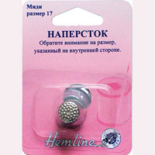 | 222.M | 27.13 |  |  | Изображение
 | Наперсток "Hemline" 222.M металлический средний |  |  |  | 27.13 | шт | 9 | Изображение
 | Наперсток "Hemline" 222.S металлический маленький | Наперсток "Hemline" 222.S металлический маленький | 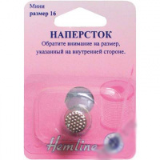 | 222.S | 29.23 |  |  | Изображение
 | Наперсток "Hemline" 222.S металлический маленький |  |  |  | 29.23 | шт | 3 | Изображение
 | Наперсток "Hemline" 227 универсальный для шитья и квилтинга, пластиковый | Наперсток "Hemline" 227 универсальный для шитья и квилтинга, пластиковый |  | 227 | 22.35 |  |  | Изображение
 | Наперсток "Hemline" 227 универсальный для шитья и квилтинга, пластиковый |  |  |  | 22.35 | шт | 11 | Изображение
 | Наперсток «Hemline» 300.S для квилтинга, маленький, №15 | Наперсток «Hemline» 300.S для квилтинга, маленький, №15 | 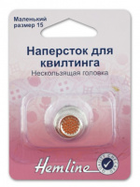 | 300.S | 48.55 |  |  | Изображение
 | Наперсток «Hemline» 300.S для квилтинга, маленький, №15 |  |  |  | 48.55 | шт | 8 | Изображение
 | Наперсток «Hemline» 300.XL для квилтинга, очень большой, №18 | Наперсток «Hemline» 300.XL для квилтинга, очень большой, №18 | 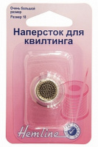 | 300.XL | 48.55 |  |  | Изображение
 | Наперсток «Hemline» 300.XL для квилтинга, очень большой, №18 |  |  |  | 48.55 | шт | 9 | Изображение
 | Наперсток (сталь) 15,0 мм | Наперсток (сталь) 15,0 мм | 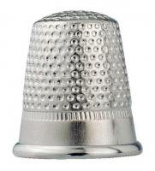 | 431211 | 53.63 |  |  | Изображение
 | Наперсток (сталь) 15,0 мм |  |  |  | 53.63 | шт | 28 | Изображение
 | Наперсток AF-H10312S ALFA размер 12 | Наперсток AF-H10312S ALFA размер 12 | 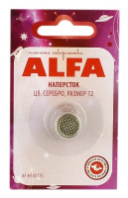 | AF-H10312S | 23.00 |  |  | Изображение
 | Наперсток AF-H10312S ALFA размер 12 |  |  |  | 23.00 | шт | 13 | Изображение
 | Наперсток NG-02 в блистере, кожаный | Наперсток NG-02 в блистере кожаный, «Гамма». | 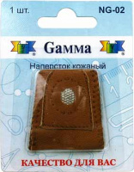 | NG-02 | 84.96 |  |  | Изображение
 | Наперсток NG-02 в блистере, кожаный |  |  |  | 84.96 | шт | 15 | Изображение
 | Наперсток для вязания орнамента (пластик) 4 направляющих для пряжи Prym | Наперсток для вязания орнамента (пластик) 4 направляющих для пряжи Prym |  | 624147 | 148.50 |  |  | Изображение
 | Наперсток для вязания орнамента (пластик) 4 направляющих для пряжи Prym |  |  |  | 148.50 | шт | 3 | Изображение
 | Наперсток для квилтинга Sew Easy ER227 | Наперсток для квилтинга Sew Easy ER227 | 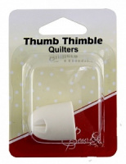 | ER227 | 48.70 |  |  | Изображение
 | Наперсток для квилтинга Sew Easy ER227 |  |  |  | 48.70 | шт | 5 | Изображение
 | Наперсток для квилтинга, большой, размер 17 | Наперсток для квилтинга, большой, размер 17 | 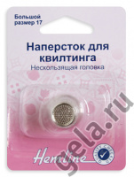 | 300.L | 57.49 |  |  | Изображение
 | Наперсток для квилтинга, большой, размер 17 |  |  |  | 57.49 | шт | 7 | Изображение
 | Наперсток для квилтинга, средний, размер 16 | Наперсток для квилтинга, средний, размер 16 | 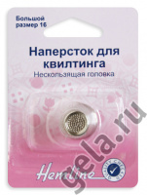 | 300.M | 57.49 |  |  | Изображение
 | Наперсток для квилтинга, средний, размер 16 |  |  |  | 57.49 | шт | 8 | Изображение
 | Наперсток кожаный "Hemline" 223 | Наперсток кожаный "Hemline" 223 |  | 223 | 106.45 |  |  | Изображение
 | Наперсток кожаный "Hemline" 223 |  |  |  | 106.45 | шт | 14 | Изображение
 | Наперсток латунированный 1-16 | Наперсток латунированный 1-16 | 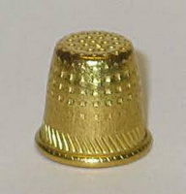 | С-156 | 130.68 |  |  | Изображение
 | Наперсток латунированный 1-16 |  |  |  | 130.68 | упак | 5 | Изображение
 | Напёрсток латунный 1- 13 | Напёрсток латунный 1- 13 |  | С-346 | 128.50 |  |  | Изображение
 | Напёрсток латунный 1- 13 |  |  |  | 128.50 | упак | 19 | Изображение
 | Напёрсток латунный 1- 13 | Напёрсток латунный 1- 13 |  | С-38 | 148.00 |  |  | Изображение
 | Напёрсток латунный 1- 13 |  |  |  | 148.00 | упак (10 шт) | 1 | Изображение
 | Наперсток латунный № 16 | Наперсток латунный № 16 | 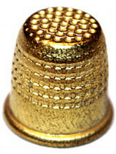 | С-4 | 131.00 |  |  | Изображение
 | Наперсток латунный № 16 |  |  |  | 131.00 | упак | 11.7 | Изображение
 | Наперсток металлический «Gamma» NG-03 в блистере №07 (14 мм) | Наперсток металлический «Gamma» NG-03 в блистере №07 (14 мм) | 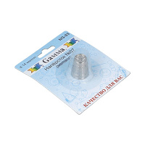 | NG-03 | 38.08 |  |  | Изображение
 | Наперсток металлический «Gamma» NG-03 в блистере №07 (14 мм) |  |  |  | 38.08 | шт | 16 | Изображение
 | Наперсток металлический «Gamma» NG-03 в блистере №08 (16 мм) | Наперсток металлический «Gamma» NG-03 в блистере №08 (16 мм) | 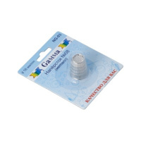 | NG-03 | 39.20 |  |  | Изображение
 | Наперсток металлический «Gamma» NG-03 в блистере №08 (16 мм) |  |  |  | 39.20 | шт | 6 | Изображение
 | Наперсток металлический «Gamma» NG-03 в блистере №12 (18 мм) | Наперсток металлический «Gamma» NG-03 в блистере №12 (18 мм) | 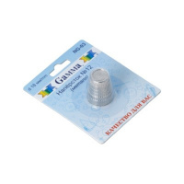 | NG-03 | 38.19 |  |  | Изображение
 | Наперсток металлический «Gamma» NG-03 в блистере №12 (18 мм) |  |  |  | 38.19 | шт | 6 | Изображение
 | Наперсток металлический большой | Наперсток металлический большой | 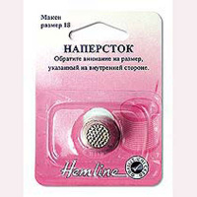 | 222.L | 27.82 |  |  | Изображение
 | Наперсток металлический большой |  |  |  | 27.82 | шт | 3 | Изображение
 | Наперсток пластмассовый С-336 | Наперсток пластмассовый С-336 | 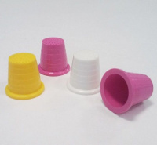 | С-336 | 25.32 |  |  | Изображение
 | Наперсток пластмассовый С-336 |  |  |  | 25.32 | упак | 26.2 | Изображение
 | Наперсток регулируемый, пластик | Наперсток регулируемый, пластик | 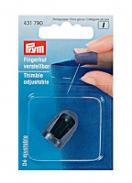 | 431790 | 126.29 |  |  | Изображение
 | Наперсток регулируемый, пластик |  |  |  | 126.29 | шт | 37 | Изображение
 | Наперсток сталь № 16 | Наперсток сталь № 16 | 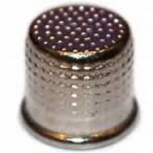 | С-29 | 195.00 |  |  | Изображение
 | Наперсток сталь № 16 |  |  |  | 195.00 | упак | 50.17 | Изображение
 | Наперсток стальной 1-16 Ц полимерн. покр. | Наперсток стальной 1-16 Ц полимерн. покр. | 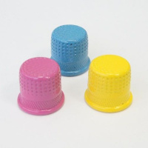 | С-315 | 235.40 |  |  | Изображение
 | Наперсток стальной 1-16 Ц полимерн. покр. |  |  |  | 235.40 | упак | 14 | Изображение
 | Наперсток универсальный "Gamma" NG-007 в блистере | Наперсток универсальный "Gamma" NG-007 в блистере | 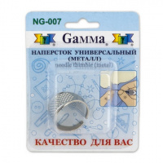 | NG-007 | 24.13 |  |  | Изображение
 | Наперсток универсальный "Gamma" NG-007 в блистере |  |  |  | 24.13 | шт | 13 | Изображение
 | Наперсток-кольцо "Gamma" SS-007 | Наперсток-кольцо "Gamma" SS-007 | 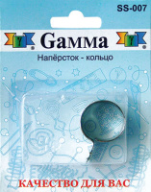 | SS-007 | 26.53 |  |  | Изображение
 | Наперсток-кольцо "Gamma" SS-007 |  |  |  | 26.53 | шт | 13 | Изображение
 | Наперсток, цинк, хромовое покрытие, серебр. цв. 18,0 | Наперсток, цинк, хромовое покрытие, серебр. цв. 18,0 |  | 431864 | 79.58 |  |  | Изображение
 | Наперсток, цинк, хромовое покрытие, серебр. цв. 18,0 |  |  |  | 79.58 | шт | 1 | Изображение
 | Открытый наперсток (сталь) 16,0 мм | Открытый наперсток (сталь) 16,0 мм | 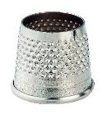 | 431312 | 91.69 |  |  | Изображение
 | Открытый наперсток (сталь) 16,0 мм |  |  |  | 91.69 | шт | 6 | Изображение
 | Резиновые наперстки "Gamma" FN-002 в блистере 5 шт. ассорти | Резиновые наперстки "Gamma" FN-002 в блистере 5 шт. ассорти |  | FN-002 | 125.00 |  |  | Изображение
 | Резиновые наперстки "Gamma" FN-002 в блистере 5 шт. ассорти |  |  |  | 125.00 | шт | 6 | Изображение

